fusie bo
SAMENVOEGINGSCOMPENSATIE 2024 EN 2025
voor fusies per 1 augustus 2023

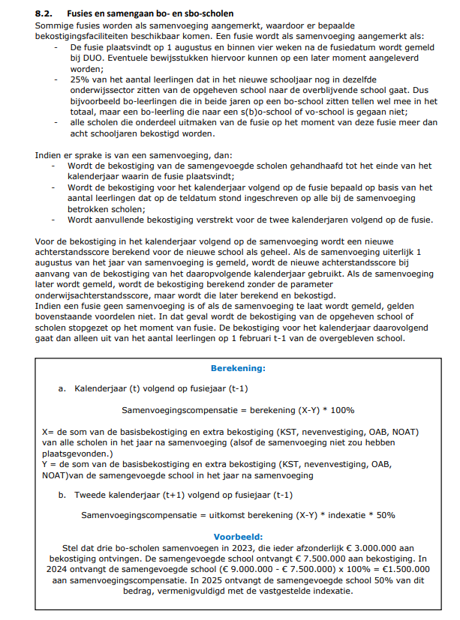
 | Samenvoeging basisscholen
 | Samenvoegingscompensatie per kalenderjaar 2024 | € 755,674
 | Samenvoegingscompensatie per kalenderjaar 2025 | € 377,837

 |  | Overblijvende school | Scholen die worden opgeheven en opgaan in overblijvende school |  |  | Samengevoegde school
 | Naam bo-school die opgaat in andere bo-school | RIO A | RIO B | RIO C | RIO D | RIO A
 | Aantal leerlingen 1 februari 2023 | 470 | 220 | 30 | 0 | 720
 | Waarvan op nevenvestiging 1 | 15 | 0 | 15 | 0 | 0
 | Waarvan op nevenvestiging 2 | 0 | 0 | 0 | 0 | 0
 | Achterstandsscore op 1 februari 2023 | 100 | 100 | 0 | 0 | 100
 | Aantal NOAT op 1 februari 2023 | 75 | 75 | 0 | 0 | 75
 | Aantal lln van 1 feb telling 2023 dat op 1 aug 2023 op de samengevoegde school zit |  | 220 | 4 | 0
 | percentage lln mee in de samenvoeging |  | 100% | 13% | 0%
 | Is er sprake van een samenvoeging met recht op aanvullende bekostiging? |  | ja | nee
 |  |  |  | Maak grijze cellen in deze kolom leeg
 | Bekostiging 2024 als samenvoeging niet had plaatsgevonden
 | Basisbekostiging bedrag per leerling | € 2,726,832 | € 1,276,389 | € 174,053 | € - | € 4,177,274
 | Basisbekostiging bedrag per school | € 104,095 | € 104,095 | € 85,496 | € - | € 293,687
 | Kleine scholentoeslag | € - | € - | € 188,198 | € - | € 188,198
 | Zeer kleine scholentoeslag | € - | € - | € - | € - | € -
 | Nevenvestiging | € 145,432 | € - | € 159,547 | € - | € 304,980
 | Onderwijsachterstanden | € 71,163 | € 71,163 | € - | € - | € 142,326
 | Nederlands onderwijs aan anderstaligen (NOAT) | € 1,741 | € 1,741 | € - | € - | € 3,482
 |  | € 3,049,264 | € 1,453,389 | € 607,295 | € - | € 5,109,947
 | Bekostiging 2024 (na samenvoeging)
 | Basisbekostiging bedrag per leerling |  |  |  |  | € 4,177,274
 | Basisbekostiging bedrag per school |  |  |  |  | € 104,095
 | Kleine scholentoeslag |  |  |  |  | € -
 | Zeer kleine scholentoeslag |  |  |  |  | € -
 | Nevenvestiging |  |  |  |  | € -
 | Onderwijsachterstanden |  |  |  |  | € 71,163
 | Nederlands onderwijs aan anderstaligen (NOAT) |  |  |  |  | € 1,741
 |  |  |  |  |  | € 4,354,274

samengaan bo-sbo
AANVULLENDE BEKOSTIGING SAMENGAAN 2024 EN 2025
voor samengaan per 1 augustus 2023
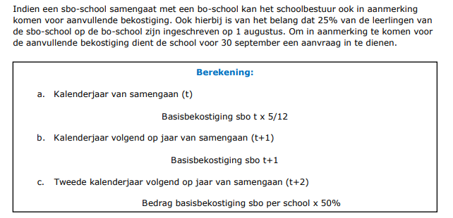

 | Samengaan sbo met bo school
 | Aanvullende bekostiging in kalenderjaar 2023 (aug-dec) | € -
 | Aanvullende bekostiging in kalenderjaar 2024 | € -
 | Aanvullende bekostiging in kalenderjaar 2025 | € -

 | Naam school | Naam sbo school
 | Aantal lln op 1 februari 2022 op sbo school | 40
 | Aantal lln op 1 februari 2023 op sbo school | 40
 | Aantal lln op 1 februari 2023 op samengevoegde school | 100
 | Aantal lln sbo van 1 feb telling 2023 dat op 1 aug 2023 op de bo school zit waarmee wordt samengegaan | 10
 | percentage lln mee in de samenvoeging | 10%
 | Is er sprake van een samengaan met recht op aanvullende bekostiging? | nee
 |  | Maakgrijze cellen in deze kolom leeg

